PROP. 1
 | EVALUACIÓN PRELIMINAR DE DOCUMENTOS TECNICOS HABILITANTES CP No. 003 DE 2021
NOMBRE DEL PROPONENTE: | COLOMBIANA DE TELEVISION S.A | OBJETO: | Prestar los servicios de administración técnica, logística y operativa requeridas para atender las necesidades del Contrato Interadministrativo N° JEP 352 - 2021, suscrito entre TEVEANDINA LTDA. y la Jurisdicción Especial para la Paz - JEP. Todo de conformidad con la naturaleza del servicio y la cotización presentada por el contratista, la cual hace parte del presente contrato.
NIT: 860,034,318-3 |  | PRESUPUESTO OFICIAL: $416,000,000
PROPONENTE No. 1 | CUMPLE | FOLIOS | OBSERVACIONES
CAPACIDAD TECNICA HABILITANTE
FORMATO 9: EXPERIENCIA DEL PROPONENTE | CUMPLE | Folio 72, 73, 74
Certificación 1: JEP | CUMPLE | Folio 93
Certificación 4: RTVC | CUMPLE | Folio 109, 110, 111
FORMATO 13: PERSONAL MÍNIMO REQUERIDO | CUMPLE | Folio 116
CUMPLE
ANGELA ANDREA PARRADO MEDELLÍN- LÍDER COMERCIAL Y DE MERCADEO (CONTRATISTA)
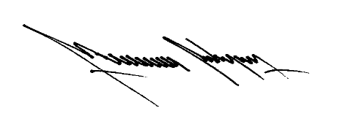
ALEXANDRA Ma. BELTRÁN GUERRERO - ABOGADA (CONTRATISTA)
MAURICIO RODRÍGUEZ - COORDINADOR TÉCNICO Y DE PRODUCCIÓN

